GDP
#NAME? | Q2 2008
End | Q2 2024
Frequency | Q
Name | VI GDP (STANDARDIZED) CURN
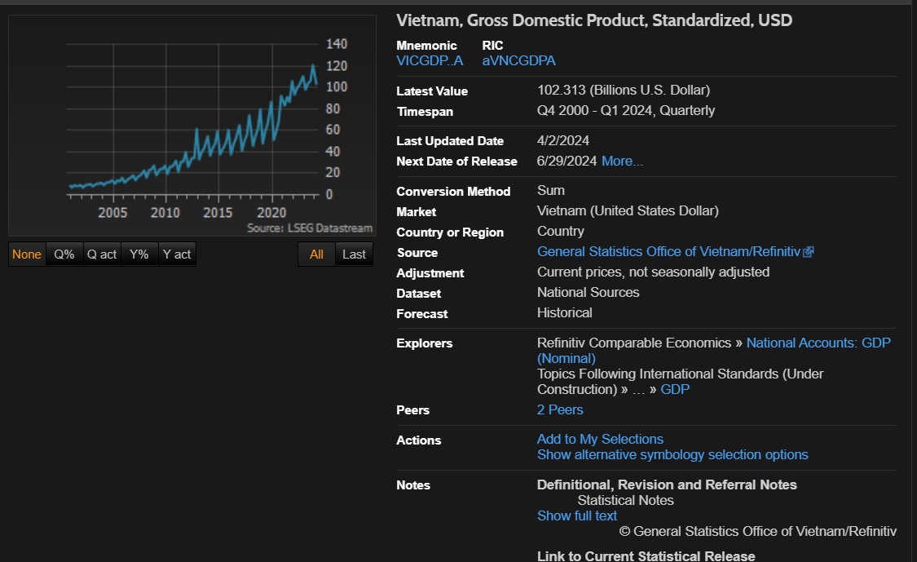
Code | VICGDP..A
CURRENCY | U$
Q2 2008 | 22.847
Q3 2008 | 23.426
Q4 2008 | 27.272
Q1 2009 | 17.77
Q2 2009 | 23.645
Q3 2009 | 23.881
Q4 2009 | 27.662
Q1 2010 | 19.392
Q2 2010 | 25.914
Q3 2010 | 26.382
Q4 2010 | 31.636
Q1 2011 | 21.815
Q2 2011 | 30.363
Q3 2011 | 30.886
Q4 2011 | 39.399
Q1 2012 | 26.112
Q2 2012 | 33.855
Q3 2012 | 34.517
Q4 2012 | 61.029
Q1 2013 | 32.739
Q2 2013 | 39.617
Q3 2013 | 42.857
Q4 2013 | 55.117
Q1 2014 | 35.865
Q2 2014 | 43.088
Q3 2014 | 47.358
Q4 2014 | 59.329
Q1 2015 | 37.842
Q2 2015 | 44.676
Q3 2015 | 48.383
Q4 2015 | 59.778
Q1 2016 | 38.053
Q2 2016 | 46.108
Q3 2016 | 51.919
Q4 2016 | 65.103
Q1 2017 | 41.026
Q2 2017 | 49.63
Q3 2017 | 55.982
Q4 2017 | 73.807
Q1 2018 | 45.214
Q2 2018 | 54.471
Q3 2018 | 60.901
Q4 2018 | 79.337
Q1 2019 | 48.129
Q2 2019 | 58.713
Q3 2019 | 66.315
Q4 2019 | 86.799
Q1 2020 | 51.088
Q2 2020 | 59.455
Q3 2020 | 68.742
Q4 2020 | 91.675
Q1 2021 | 83.093
Q2 2021 | 90.63
Q3 2021 | 86.639
Q4 2021 | 105.911
Q1 2022 | 93.664
Q2 2022 | 99.517
Q3 2022 | 102.642
Q4 2022 | 110.025
Q1 2023 | 97.625
Q2 2023 | 103.922
Q3 2023 | 105.58
Q4 2023 | 121.211
Q1 2024 | 102.313
Q2 2024

CPI
#NAME? | Q2 2008
End | Q2 2024
Frequency | Q
Name | VI CONSUMER PRICES, ALL ITEMS NADJ | VI CONSUMER PRICES, ALL ITEMS (%YOY) NADJ
Code | VIQ64...F | VIQ64.X%R
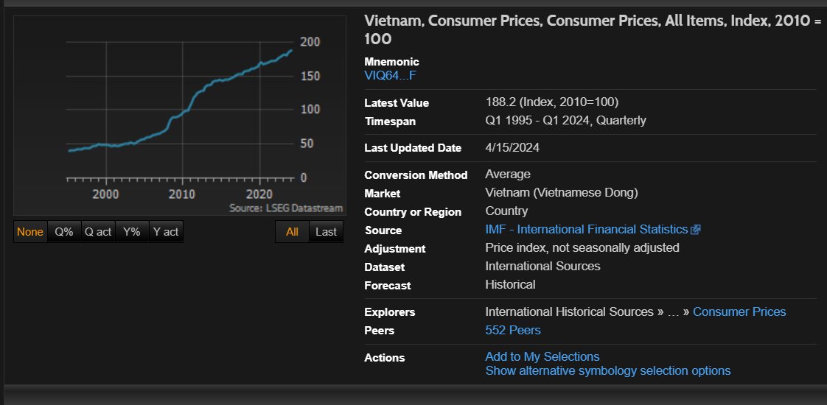
CURRENCY | VD
Q2 2008 | 85.5 | 8.94
Q3 2008 | 89.8 | 5
Q4 2008 | 89.5 | -0.29
Q1 2009 | 89.8 | 0.33
Q2 2009 | 90.8 | 1.1
Q3 2009 | 92.1 | 1.41
Q4 2009 | 93.6 | 1.7
Q1 2010 | 97.4 | 4.07
Q2 2010 | 98.9 | 1.54
Q3 2010 | 99.8 | 0.89
Q4 2010 | 103.8 | 3.96
Q1 2011 | 109.9 | 5.91
Q2 2011 | 118.1 | 7.47
Q3 2011 | 122.3 | 3.56
Q4 2011 | 124.4 | 1.66
Q1 2012 | 127.4 | 2.47
Q2 2012 | 128.2 | 0.64
Q3 2012 | 129.2 | 0.75
Q4 2012 | 133 | 2.94
Q1 2013 | 136.2 | 2.42
Q2 2013 | 136.6 | 0.31
Q3 2013 | 138.3 | 1.2
Q4 2013 | 140.9 | 1.88
Q1 2014 | 142.8 | 1.37
Q2 2014 | 143.1 | 0.2
Q3 2014 | 144.2 | 0.78
Q4 2014 | 144.5 | 0.19
Q1 2015 | 143.9 | -0.43
Q2 2015 | 144.5 | 0.45
Q3 2015 | 144.9 | 0.3
Q4 2015 | 144.9 | 0
Q1 2016 | 145.7 | 0.5
Q2 2016 | 147.7 | 1.38
Q3 2016 | 148.9 | 0.87
Q4 2016 | 151.4 | 1.63
Q1 2017 | 152.9 | 1
Q2 2017 | 152.6 | -0.19
Q3 2017 | 153.5 | 0.63
Q4 2017 | 155.5 | 1.27
Q1 2018 | 157.2 | 1.09
Q2 2018 | 158.3 | 0.72
Q3 2018 | 159.9 | 1
Q4 2018 | 160.9 | 0.6
Q1 2019 | 161.3 | 0.3
Q2 2019 | 162.5 | 0.73
Q3 2019 | 163.5 | 0.58
Q4 2019 | 166.7 | 2.01
Q1 2020 | 170.3 | 2.14
Q2 2020 | 167.1 | -1.87
Q3 2020 | 168.7 | 0.92
Q4 2020 | 169 | 0.22
Q1 2021 | 170.8 | 1.05
Q2 2021 | 171.6 | 0.45
Q3 2021 | 172.9 | 0.76
Q4 2021 | 172.2 | -0.38
Q1 2022 | 174.1 | 1.08
Q2 2022 | 176.7 | 1.47
Q3 2022 | 178.6 | 1.12
Q4 2022 | 179.8 | 0.67
Q1 2023 | 181.4 | 0.86
Q2 2023 | 180.9 | -0.25
Q3 2023 | 183.8 | 1.59
Q4 2023 | 186.2 | 1.3
Q1 2024 | 188.2 | 1.09
Q2 2024

BOP
#NAME? | Q2 2008
End | Q2 2024
Frequency | Q
Name | VI BOP CURRENT ACCOUNT: GOODS CURN | VI BOP CURRENT ACCOUNT: GOODS - EXPORTS FOB CURN | VI BOP CURRENT ACCOUNT: GOODS - IMPORTS FOB CURN | VI BOP: CAPITAL & FINANCIAL ACCOUNT CURN
Code | VIVISBOPA | VIEXPBOPA | VIIMPBOPA | VICAFBALA
CURRENCY | U$ | U$ | U$ | U$
Q2 2008
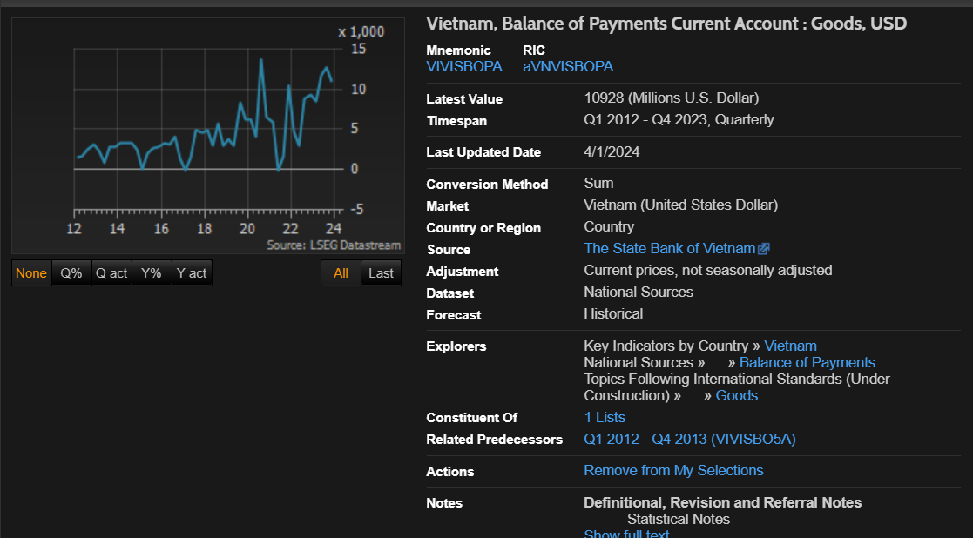
Q3 2008
Q4 2008
Q1 2009
Q2 2009
Q3 2009
Q4 2009
Q1 2010
Q2 2010
Q3 2010
Q4 2010
Q1 2011
Q2 2011
Q3 2011
Q4 2011
Q1 2012 | 1560 | 24854 | 23294 | 1396
Q2 2012 | 1638 | 28595 | 26957 | 1939
Q3 2012 | 2419 | 29936 | 27517 | 1645
Q4 2012 | 3097 | 31144 | 28047 | 3749
Q1 2013 | 2351 | 29208 | 26857 | 1596
Q2 2013 | 797 | 32479 | 31682 | -2146
Q3 2013 | 2807 | 34355 | 31548 | -936
Q4 2013 | 2758 | 3599 | 33232 | 1205
Q1 2014 | 3253 | 33384 | 30131 | 6867
Q2 2014 | 3234 | 37778 | 34544 | -625
Q3 2014 | 3233 | 3892 | 35687 | 615
Q4 2014 | 2406 | 40135 | 37729 | -1286
Q1 2015 | -34 | 36391 | 36425 | 3977
Q2 2015 | 1962 | 41301 | 39339 | 1622
Q3 2015 | 2602 | 42458 | 39856 | -5076
Q4 2015 | 2844 | 41867 | 39023 | 444
Q1 2016 | 3307 | 38784 | 35477 | 2126
Q2 2016 | 3174 | 43363 | 40189 | 2944
Q3 2016 | 4103 | 46313 | 42210 | 1995
Q4 2016 | 1360 | 48024 | 46664 | 3632
Q1 2017 | -182 | 44888 | 45070 | 2065
Q2 2017 | 1458 | 53326 | 51868 | 4053
Q3 2017 | 4968 | 56810 | 51842 | 3021
Q4 2017 | 4602 | 60095 | 55493 | 10889
Q1 2018 | 4860 | 55908 | 51048 | 4879
Q2 2018 | 2952 | 58413 | 55461 | 1429
Q3 2018 | 5780 | 65230 | 59450 | 3426
Q4 2018 | 2947 | 64146 | 61199 | -1268
Q1 2019 | 3769 | 58819 | 55050 | 8247
Q2 2019 | 2904 | 63744 | 60840 | 1515
Q3 2019 | 8284 | 72086 | 63802 | 1449
Q4 2019 | 6264 | 69540 | 63276 | 7760
Q1 2020 | 6180 | 63235 | 57055 | 1241
Q2 2020 | 4092 | 59554 | 55462 | 309
Q3 2020 | 13635 | 79813 | 66178 | 1267
Q4 2020 | 6575 | 80083 | 73508 | 5297
Q1 2021 | 5859 | 78468 | 72609 | 5159
Q2 2021 | -176 | 80011 | 80187 | 10083
Q3 2021 | 1736 | 82153 | 80417 | 8751
Q4 2021 | 10392 | 95284 | 84892 | 6902
Q1 2022 | 4712 | 89104 | 84392 | 3433
Q2 2022 | 3031 | 97091 | 94060 | 8887
Q3 2022 | 8818 | 95375 | 86557 | -4893
Q4 2022 | 9246 | 88726 | 79480 | 2099
Q1 2023 | 8512 | 79550 | 71038 | 3343
Q2 2023 | 11769 | 85880 | 74111 | -1766
Q3 2023 | 12754 | 93540 | 80786 | -2775
Q4 2023 | 10928 | 95701 | 84773 | -1644
Q1 2024
Q2 2024

M3
#NAME? | Q2 2008
End | Q2 2024
Frequency | Q
Name | VI MONEY SUPPLY, M3 CURN
Code | VIXMON3.A
CURRENCY | VD
Q2 2008 | 1295492
Q3 2008 | 1347514
Q4 2008 | 1513544
Q1 2009 | 1645309
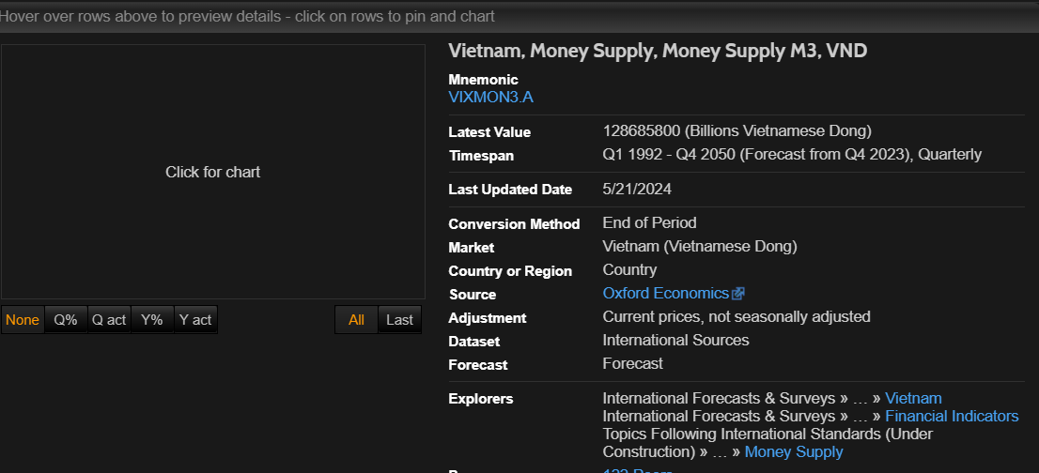
Q2 2009 | 1775952
Q3 2009 | 1842315
Q4 2009 | 1910587
Q1 2010 | 1982389
Q2 2010 | 2166591
Q3 2010 | 2325022
Q4 2010 | 2478310
Q1 2011 | 2495422
Q2 2011 | 2544739
Q3 2011 | 2673757
Q4 2011 | 2774281
Q1 2012 | 2827346
Q2 2012 | 2987087
Q3 2012 | 3149681
Q4 2012 | 3455221
Q1 2013 | 3670338
Q2 2013 | 3798455
Q3 2013 | 3911271
Q4 2013 | 4194620
Q1 2014 | 4347138
Q2 2014 | 4555402
Q3 2014 | 4702371
Q4 2014 | 5022639
Q1 2015 | 5146383
Q2 2015 | 5337280
Q3 2015 | 5493298
Q4 2015 | 5771436
Q1 2016 | 6038555
Q2 2016 | 6356983
Q3 2016 | 6578785
Q4 2016 | 6803390
Q1 2017 | 7042416
Q2 2017 | 7272052
Q3 2017 | 7498474
Q4 2017 | 7773306
Q1 2018 | 8124329
Q2 2018 | 8444076
Q3 2018 | 8482339
Q4 2018 | 8760391
Q1 2019 | 9006347
Q2 2019 | 9327816
Q3 2019 | 9513361
Q4 2019 | 9953670
Q1 2020 | 10108000
Q2 2020 | 10417460
Q3 2020 | 10722810
Q4 2020 | 11310700
Q1 2021 | 11550560
Q2 2021 | 11750370
Q3 2021 | 11924870
Q4 2021 | 12405120
Q1 2022 | 12859000
Q2 2022 | 12864950
Q3 2022 | 12709400
Q4 2022 | 13109660
Q1 2023 | 13208160
Q2 2023 | 13580270
Q3 2023 | 13893210
Q4 2023 | 14234970
Q1 2024 | 14417410
Q2 2024 | 14772970

CPI vnd
#NAME? | Q2 2008
End | Q2 2024
Frequency | Q
Name | VI CPI NADJ
Code | VIXCPI..F
CURRENCY | VD
Q2 2008 | 85.4876
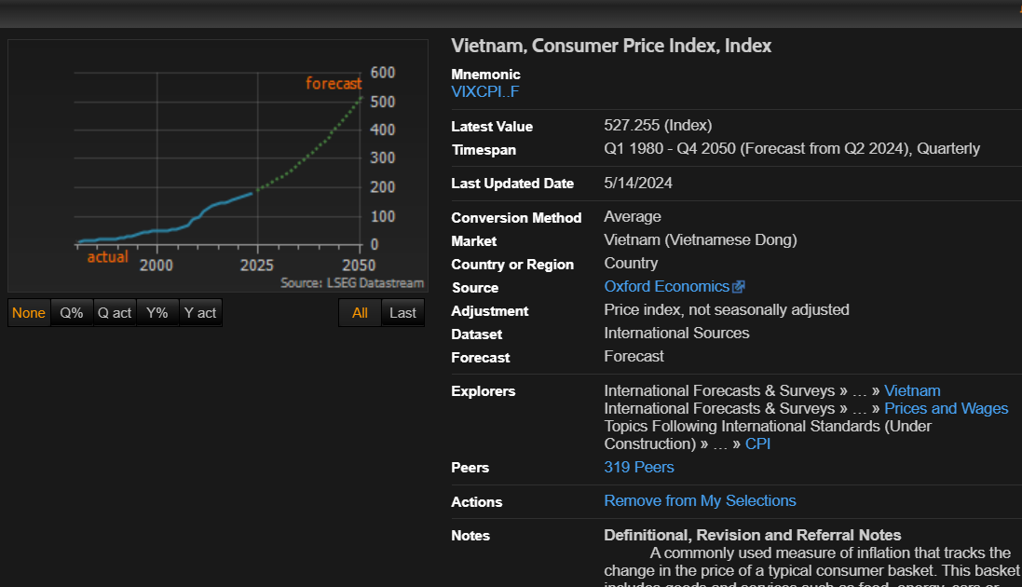
Q3 2008 | 89.7592
Q4 2008 | 89.5025
Q1 2009 | 89.7975
Q2 2009 | 90.7862
Q3 2009 | 92.0644
Q4 2009 | 93.6321
Q1 2010 | 97.4449
Q2 2010 | 98.9471
Q3 2010 | 99.8266
Q4 2010 | 103.7814
Q1 2011 | 109.9103
Q2 2011 | 118.1204
Q3 2011 | 122.321
Q4 2011 | 124.353
Q1 2012 | 127.4229
Q2 2012 | 128.2423
Q3 2012 | 129.2037
Q4 2012 | 133.011
Q1 2013 | 136.2339
Q2 2013 | 136.6436
Q3 2013 | 138.2769
Q4 2013 | 140.877
Q1 2014 | 142.7998
Q2 2014 | 143.0893
Q3 2014 | 144.2036
Q4 2014 | 144.4713
Q1 2015 | 143.8486
Q2 2015 | 144.4986
Q3 2015 | 144.9247
Q4 2015 | 144.9247
Q1 2016 | 145.6621
Q2 2016 | 147.6559
Q3 2016 | 148.9341
Q4 2016 | 151.3595
Q1 2017 | 152.8726
Q2 2017 | 152.5776
Q3 2017 | 153.539
Q4 2017 | 155.4836
Q1 2018 | 157.1879
Q2 2018 | 158.3023
Q3 2018 | 159.8864
Q4 2018 | 160.8369
Q1 2019 | 161.3176
Q2 2019 | 162.4974
Q3 2019 | 163.437
Q4 2019 | 166.7418
Q1 2020 | 170.2978
Q2 2020 | 167.1078
Q3 2020 | 168.6427
Q4 2020 | 169.0196
Q1 2021 | 170.7949
Q2 2021 | 171.5651
Q3 2021 | 172.8652
Q4 2021 | 172.2206
Q1 2022 | 174.0833
Q2 2022 | 176.6452
Q3 2022 | 178.6172
Q4 2022 | 179.8025
Q1 2023 | 181.3593
Q2 2023 | 180.9059
Q3 2023 | 183.7792
Q4 2023 | 186.1772
Q1 2024 | 188.1983
Q2 2024 | 188.8193

GDP 2010 price
#NAME? | Q2 2008
End | Q2 2024
Frequency | Q
Name | VI GDP (CON) CONN
Code | VIXGDPR.C
CURRENCY | VD
Q2 2008 | 606228.8
Q3 2008 | 614435.2
Q4 2008 | 622691.5
Q1 2009 | 630244.9
Q2 2009 | 637794.7
Q3 2009 | 647078.1
Q4 2009 | 658095.1
Q1 2010 | 668911.6
Q2 2010 | 679029.9
Q3 2010 | 689683.3
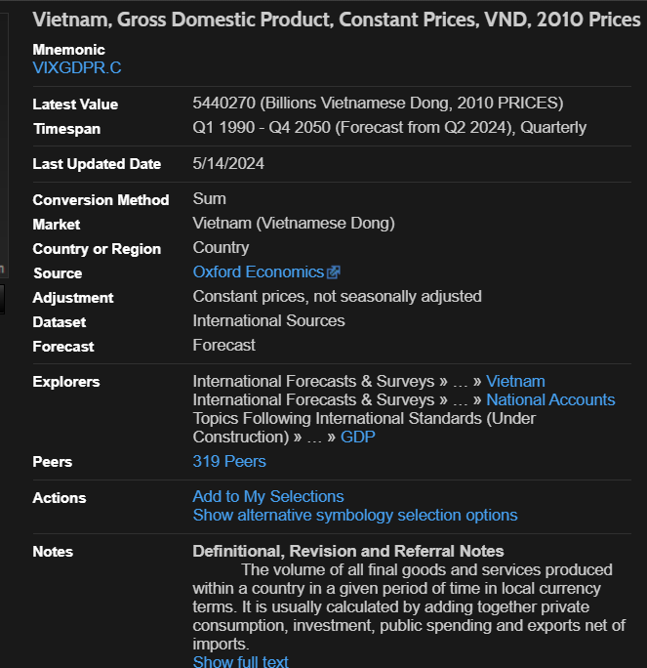
Q4 2010 | 700871.8
Q1 2011 | 712385
Q2 2011 | 708906
Q3 2011 | 740479
Q4 2011 | 753784
Q1 2012 | 747559
Q2 2012 | 748353
Q3 2012 | 781191
Q4 2012 | 798938
Q1 2013 | 782556
Q2 2013 | 788672
Q3 2013 | 825765
Q4 2013 | 849877
Q1 2014 | 825894
Q2 2014 | 837482
Q3 2014 | 880166
Q4 2014 | 911851
Q1 2015 | 877475
Q2 2015 | 897014
Q3 2015 | 943204
Q4 2015 | 979133
Q1 2016 | 925675
Q2 2016 | 957513
Q3 2016 | 1008425
Q4 2016 | 1052531
Q1 2017 | 973548
Q2 2017 | 1021258
Q3 2017 | 1084419
Q4 2017 | 1138650
Q1 2018 | 1049315
Q2 2018 | 1093745
Q3 2018 | 1162451
Q4 2018 | 1227228
Q1 2019 | 1123660
Q2 2019 | 1172041
Q3 2019 | 1251064
Q4 2019 | 1319551
Q1 2020 | 1159773
Q2 2020 | 1175981
Q3 2020 | 1288550
Q4 2020 | 1381540
Q1 2021 | 1215966
Q2 2021 | 1253057
Q3 2021 | 1210850
Q4 2021 | 1453716
Q1 2022 | 1278254
Q2 2022 | 1353176
Q3 2022 | 1378854
Q4 2022 | 1540333
Q1 2023 | 1321874
Q2 2023 | 1410673
Q3 2023 | 1454276
Q4 2023 | 1643902
Q1 2024 | 1396660
Q2 2024 | 1482949

INFLATION CHỈ CÓ NHIÊU ĐÂY
#NAME? | Q2 2008
End | Q2 2024
Frequency | Q
Name | VI INFLATION EXPECTATIONS BY ECONOMISTS: AVERAGE (CPY) NADJ | VI INFLATION EXPECTATIONS BY ECONOMISTS: NEXT YEAR AVE(CPY) NADJ | VI INFL EXPECT BY ECONOMISTS: AVG OF 2ND YR FROM POSTED QTR(CPY)
Code | VIIFECAAR | VIIFECABR | VIIFECACR
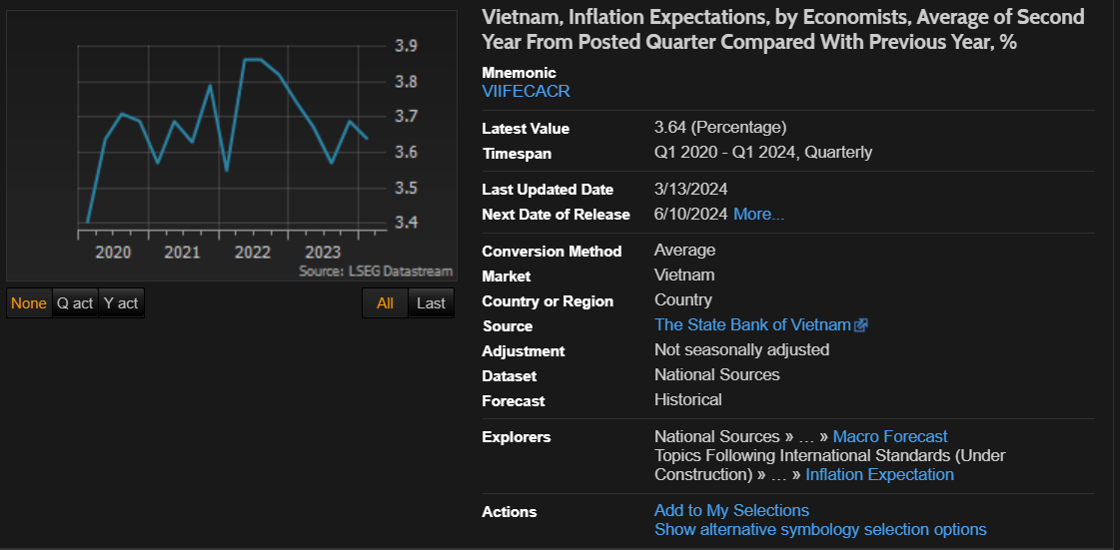
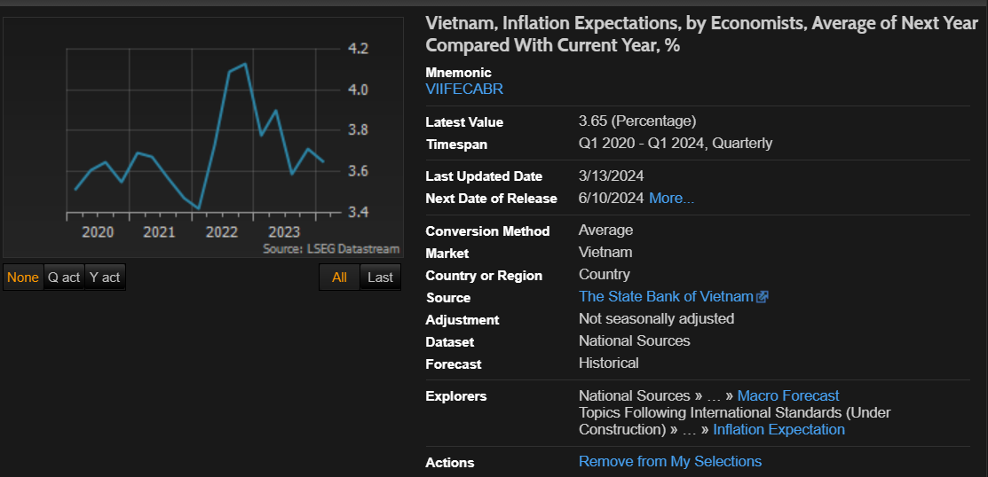
CURRENCY
Q2 2008
Q3 2008
Q4 2008
Q1 2009
Q2 2009
Q3 2009
Q4 2009

Q1 2010
Q2 2010
Q3 2010
Q4 2010
Q1 2011
Q2 2011
Q3 2011
Q4 2011
Q1 2012
Q2 2012
Q3 2012
Q4 2012
Q1 2013
Q2 2013
Q3 2013
Q4 2013
Q1 2014
Q2 2014
Q3 2014
Q4 2014
Q1 2015
Q2 2015
Q3 2015
Q4 2015
Q1 2016
Q2 2016
Q3 2016
Q4 2016
Q1 2017
Q2 2017
Q3 2017
Q4 2017
Q1 2018
Q2 2018
Q3 2018
Q4 2018
Q1 2019
Q2 2019
Q3 2019
Q4 2019
Q1 2020 | 3.95 | 3.51 | 3.4
Q2 2020 | 3.71 | 3.61 | 3.64
Q3 2020 | 3.78 | 3.65 | 3.71
Q4 2020 | 3.42 | 3.55 | 3.69
Q1 2021 | 2.92 | 3.69 | 3.57
Q2 2021 | 3.17 | 3.67 | 3.69
Q3 2021 | 3.1 | 3.57 | 3.63
Q4 2021 | 2.56 | 3.47 | 3.79
Q1 2022 | 2.91 | 3.42 | 3.55
Q2 2022 | 3.49 | 3.73 | 3.86
Q3 2022 | 3.82 | 4.09 | 3.86
Q4 2022 | 3.45 | 4.13 | 3.82
Q1 2023 | 4.05 | 3.78 | 3.74
Q2 2023 | 4.05 | 3.9 | 3.67
Q3 2023 | 3.38 | 3.59 | 3.57
Q4 2023 | 3.39 | 3.71 | 3.69
Q1 2024 | 3.72 | 3.65 | 3.64
Q2 2024

UNEMPLOYMENT
#NAME? | Q2 2008
End | Q2 2024
Frequency | Q
Name | VI UNEMPLOYMENT VOLN | VI UNEMPLOYMENT RATE NADJ
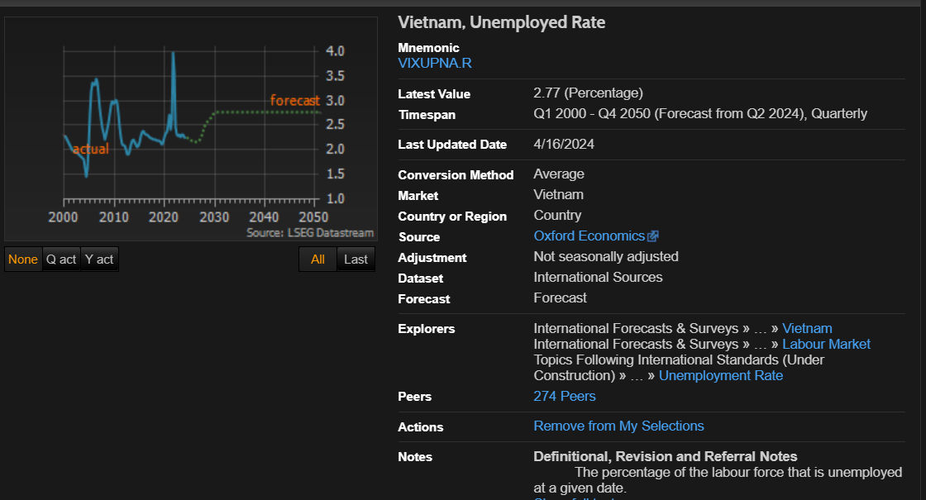
Code | VIXUNAT.P | VIXUPNA.R
CURRENCY
Q2 2008 | 1038.859 | 2.31
Q3 2008 | 1100.859 | 2.43
Q4 2008 | 1172.949 | 2.57
Q1 2009 | 1266.281 | 2.75
Q2 2009 | 1356.758 | 2.92
Q3 2009 | 1398.207 | 2.99
Q4 2009 | 1389.41 | 2.95
Q1 2010 | 1408.52 | 2.97
Q2 2010 | 1447.98 | 3.02
Q3 2010 | 1416.121 | 2.94
Q4 2010 | 1311.781 | 2.71
Q1 2011 | 1188.609 | 2.44
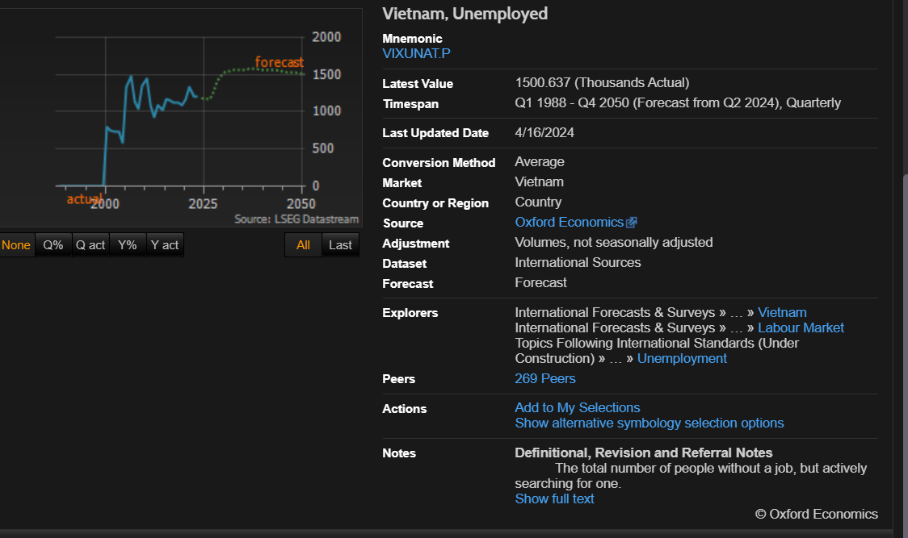
Q2 2011 | 1087.961 | 2.24
Q3 2011 | 1049.641 | 2.12
Q4 2011 | 1034.531 | 2.08
Q1 2012 | 968.121 | 2.01
Q2 2012 | 928.008 | 1.9
Q3 2012 | 932.27 | 1.9
Q4 2012 | 976.711 | 1.99
Q1 2013 | 1036.059 | 2.11
Q2 2013 | 1085.848 | 2.19
Q3 2013 | 1102.57 | 2.21
Q4 2013 | 1082.758 | 2.17
Q1 2014 | 1042.348 | 2.1
Q2 2014 | 1026.621 | 2.06
Q3 2014 | 1045.938 | 2.08
Q4 2014 | 1093.629 | 2.16
Q1 2015 | 1130.582 | 2.27
Q2 2015 | 1174.059 | 2.36
Q3 2015 | 1201.23 | 2.38
Q4 2015 | 1191.18 | 2.35
Q1 2016 | 1168.289 | 2.31
Q2 2016 | 1161.809 | 2.3
Q3 2016 | 1154.809 | 2.28
Q4 2016 | 1147.699 | 2.27
Q1 2017 | 1135.098 | 2.24
Q2 2017 | 1125.18 | 2.22
Q3 2017 | 1126.461 | 2.21
Q4 2017 | 1130.129 | 2.21
Q1 2018 | 1126.32 | 2.2
Q2 2018 | 1122.582 | 2.19
Q3 2018 | 1124.961 | 2.19
Q4 2018 | 1129.449 | 2.18
Q1 2019 | 1107.84 | 2.15
Q2 2019 | 1091.758 | 2.12
Q3 2019 | 1114.867 | 2.15
Q4 2019 | 1176.531 | 2.26
Q1 2020 | 1199.488 | 2.33
Q2 2020 | 1168.859 | 2.37
Q3 2020 | 1282.832 | 2.5
Q4 2020 | 1419.789 | 2.72
Q1 2021 | 1237.629 | 2.42
Q2 2021 | 1340.91 | 2.62
Q3 2021 | 1958.453 | 3.98
Q4 2021 | 1811.508 | 3.56
Q1 2022 | 1261.93 | 2.46
Q2 2022 | 1200.398 | 2.32
Q3 2022 | 1185.172 | 2.28
Q4 2022 | 1212.141 | 2.32
Q1 2023 | 1177.34 | 2.25
Q2 2023 | 1206.082 | 2.3
Q3 2023 | 1208.137 | 2.3
Q4 2023 | 1189.66 | 2.26
Q1 2024 | 1175.98 | 2.24
Q2 2024 | 1192.859 | 2.25

